Лист1
Техника тест дизайна | ID | Name | precondition | Steps | Expected Result | Comment
Equivalence partitioning | Т1 | Заказать обратный звонок | Открыта главная страница сайта https://biggeek.ru/ Без регистрации аккаунта пользователя | 1. Нажать на "Заказать обратный звонок" 2. В появившемся окне ввести валидный номер телефона +79969699966 3. Нажать "Жду звонка" | На введенный номер телефона перезвонит сотрудник магазина

Boundary values | Т2 | Счетчик количества товара в корзине | Открыта главная страница сайта https://biggeek.ru/ Без регистрации аккаунта пользователя | 1. Выбрать в Каталоге котогорию "Apple" 2. Добавить первый товар в Коризну 3. Нажать в появившемся окне "Оформить заказ" 4.Увеличить количество товара до 1000 штук | Количество товара увеличилость на 1000 штук и корректно отображается в корзине

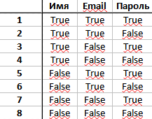
Decision table | Т3 | Регистрация нового пользователя в системе | Начальная страница сайта https://biggeek.ru/ Имя: Test3 Пароль: TestTest1.! Email: Test3Biggeek@gmail.com | 1. Нажать на "Регистрация" 2. Ввести Имя,Email,Пароль и код 3. Снять с радиобаттона подтверждение подписки 3. Нажать "Зарегистрироваться" | Регистрация прошла успешно,пользователь зарегистрирован в системе

Pairwaise test | Т4 | Проверка фильтрации в категории "Гаджеты" | https://biggeek.ru/catalog/gadgeti | 1. Выбрать в категории "Бренды" - "Apple" 2. Выбрать сортировку "По возрастанию цены" 3. Применить поиск | Товар отфильтрован правильно. Выбранного бренда и по возрастанию цены
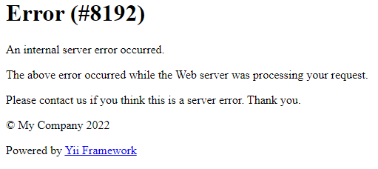
Error guessing | Т5 | Изменение имени зарегистрированного пользователя | https://biggeek.ru/ Имя: QA Pass:12345678 Email:sMbhNJ09vf77GM9@secmail.com | 1. Выполнить вход в аккаунт 2.Изменить в личном кабинете имя пользователя на- !!! 3. Нажать "Сохранить" | Изменить имя пользователя на "!!!" невозможно. Система просит ввести заново новое имя пользователя | Страница вылетает в ошибку

Exploratory test | Т6 | Покупка товара | https://biggeek.ru/ без регистрации пользователя | 1. Открыть категорию "Xiaomi" 2. Добавить один любой товар в корзину 3. Нажать в сплывающем окне "Оформить заказ" 4. Нажать "Оформить заказ" в корзине 5. Ввести валидные данные о пользователе (телефон,коментариц к заказу) 6. Выбрать способ доставки 7. Выбрать способ оплаты "банковской картой" 8. Ввести данные банковской карты 9. Ввести код из CМС (подтвердить оплату) 10. Оплатить заказ | Товар успешно добавлен и куплен с использованием банковской карты Visa

